Грузовой транспорт- колодки
АО "ФРИТЕКС"
Завод фрикционных и термостойких материалов

150003, Россия, г.Ярославль,
ул.Советская, 79, ИНН 7601000030, КПП 760601001
Отдел продаж: тел./факс (4852)25-99-03, 25-99-04,25-99-08
Е-mail: shustov@fritex.ru
Web-site: http://temac-automotive.cz
Колодки дискового тормоза Temac Automotive
для грузовых автомобилей и автобусов
Цены указаны в российских рублях с 04.03.20234 г.

№ п/п | Temac Automotive No | OEM No | WVA No | TRW No | Применение | Графический рисунок | Размеры , мм |  |  |  |  | Комплектация | Цена без НДС, за комплект | Цена c НДС за комплект
 |  |  |  |  |  |  | А1 | А | Б | В | В1
1 | 136-00-01 | 0004210510 0004211810 0004214310 0004236610 0024204920 0024204970 0024207020 0024207720 0034201020 3057007900 4057427700 5317002300 81508205099 81508206030 81508206032 | 29087 29106 29108 29109 29163 29201 29202 29179 29042 29059 29061 29105 29196 29275 | GDB5067 | Bova, BPW, Daf, Iveco, Karosa, Kassbohrer, Liaz, Merсedes Bens, Neoplan, OsZF,SAF, Scania, Setra, Solaris, MAN, YorkTrailers, КАМАЗ 5490 (ОЕМ K046771K50, K031488 K038594), ЛИАЗ 529260 (ОЕМ 0501215084) | 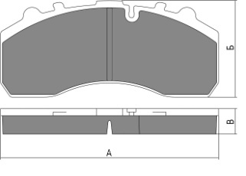 |  | 247.5 | 109.5 | 29 |  | 4 пружины | 3853.12 | 4623.74
 | 136-00-01-01 |  |  |  |  |  |  |  |  |  |  | Пружины - 4, палец -2, шплинт - 2, пыльник малый - 2, пыльник большой -2, регулирующая насадка - 1, шайба под палец - 2 Монтажные пластины продольные - 2 | 4016.68 | 4820.02
2 | 136-00-02 | 5001864363 5001864364 7421399929 7421496555 20560412 20568711 20568714 | 29174 29204 29218 29219 29226 29273 29187 | GDB5096 | Renault, Volvo |  |  | 249 | 109.7 | 29 |  | 4 пружины | 4204.16 | 5044.99
3 | 136-00-03 | 81508045087 81508205006 81508205005 81508205007 81508205040 81508205041 81508205047 | 29030 29113 29210 29083 29084 29053 29114 | GDB5065 | Karosa, Kassbohrer, MAN, Neoplan, Renault RVI, Setra | 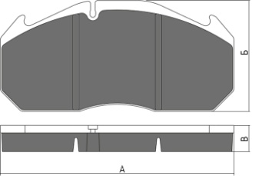 |  | 249.6 | 118.5 | 28 |  | 6 пружин | 4557.28 | 5468.74
4 | 136-00-04 | 5001831161 5001833114 3093919 20825594 8550611 68321345 | 29090 | GDB5019 | Karosa, Renault RVI, MAN, Volvo | 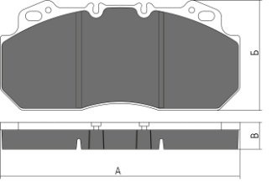 |  | 249.6 | 114.35 | 28 |  | Монтажный комплект | 4242.92 | 5091.50
5 | 136-00-05 | 3057008500 3057008501 0044207020 1105625 1161563 | 29158 29269 29171 29271 29308 | GDB5093 | BPW,SAF |  |  | 210.8 | 108 | 30 |  | 4 пружины | 3679.80 | 4415.76
 | 136-00-05-01 |  |  |  |  |  |  |  |  |  |  | Пружины - 4, палец -2, шплинт - 2, пыльник малый - 2, пыльник большой -2, регулируюшая насадка - 1, шайба под палец - 2 Монтажные пластины продольные - 2 | 3965.00 | 4758.00
6 | 136-00-06 | 20918891 3095396 20931343 MDP1388 MDP3125K | 29125 29277 29222 29224 | GDB5085 | Volvo, Meritor, Iveco |  |  | 249.5 | 111.2 | 28 |  | 4 пружины | 4356.24 | 5227.49
7 | 136-00-07 | 0203121500 0509290040 0509290050 0980106210 0980106350 | 29165 29268 29215 29306 | GDB5092 | BPW, Knorr, ЛиАЗ-4292.60 |  |  | 210.5 | 90 | 30 |  | 4 пружины | 3725.00 | 4470.00
 | 136-00-07-01 |  |  |  |  |  |  |  |  |  |  | Пружины - 4, палец -2, шплинт - 2, пыльник малый - 2, пыльник большой -2, регулирующая насадка - 1, шайба под палец - 2 Монтажные пластины продольные - 2 | 3812.52 | 4575.02
8 | 136-00-08 | 81508205011 81508205022 81508205023 81508206006 81508206007 | 29088 29144 29091 29285 | GDB5069 | MAN, Renault, Daf, Iveco, ПАЗ Вектор NEXT(ОЕМ D565.01-29088), Газон NEXT (ОЕМ 6403179292) | 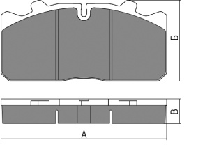 |  | 175.3 | 86 | 26 |  | 6 пружин | 3122.96 | 3747.55
 | 136-00-08-01 |  |  |  |  |  |  |  |  |  |  | Пружин - 6, монтажный болт - 2, пыльник малый - 2, Монтажные вилки - 2. | 3200.00 | 3840.00
 | 136-00-08-02 |  |  |  |  |  |  |  |  |  |  | Пружин - 6, монтажный болт - 2, пыльник малый - 2, Монтажные вилки - 2, Датчик износа - 2. | 3337.52 | 4005.02
9 | 136-00-09 | 0877935, 877935, 871673 29162, MDP3162 5021209104 233501309, 3057008401, 3057008400, 0233501309 120084, S0572916200 1101449 WA12999796 | 29162 29336 | GDB5094 | DAF MERITOR (ROR) RENAULT SAF HOLLAND SAUER SCHMITZ CARGOBULL VOLVO |  |  | 210.3 | 109.8 | 31 |  | 6 пружин | 3623.96 | 4348.75
 | 136-00-09-01 |  |  |  |  |  |  |  |  |  |  | Пружины - 6, монтажный болт - 2, пыльник малый - 2, Монтажные вилки - 2. | 3678.12 | 4413.74
10(11) | 136-00-10(11) | 9291049 9291045 0014210410 0014210510 0014210610 | 29115 29116 29148 29183 | GDB5073 | MAN, Merсedes Bens, Knorr, ГАЗ 3310 ВАЛДАЙ (ОЕМ 3310-3501800-03 3310-3501090) | 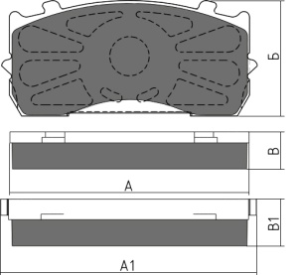 | 185 | 173.5 | 84 | 27 | 34 | 4 пружины | 3177.08 | 3812.50
 | 136-00-10(11)-01 |  |  |  |  |  |  |  |  |  |  | Пружины - 4, палец -2, шплинт - 2, пыльник малый - 2, пыльник большой -2, регулирующая насадка - 1, шайба под палец - 2, Монтажные пластины продольные - 2 | 3385.40 | 4062.48
12 | 136-00-12 | 5001866914 20844903 09291073 93327 | 29181 29147 29207 | GDB5100 | RENAULT, VOLVO, SAE-SMB, GIGANT(КАМАЗ 4308 OEM 4308-3501090/2090) | 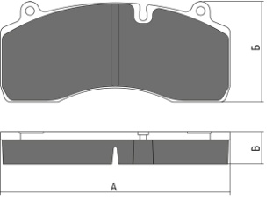 |  | 209.5 | 93.4 | 29.5 |  | 4 пружины | 4083.72 | 4900.46
13 | 136-00-13 | 6403229332 6403229242 81508206066 81508206065 | 29279 29223 | GDB5114 | MAN, TGX, Mercedes (КАМАЗ 5490 NEO) |  |  | 217.5 | 107.6 | 30.5 |  | 6 пружин | 3402.52 | 4083.02
 | 136-00-13-01 |  |  |  |  |  |  |  |  |  |  | Пружин - 6, монтажный болт - 2, пыльник малый - 2, Монтажные вилки - 2. | 3537.52 | 4245.02
14 | 136-00-14 | 0004210710 0004210810 0004215010 0024207920 0980102750 0980102930 | 29093 29094 29095 29145 29184 29197 | GDB5072 | Bova, BPW, Merсedes Bens,SAF, MAN | 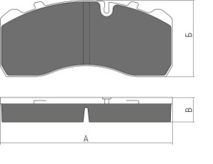 |  | 210.7 | 92.7 | 30 |  | 4 пружины | 3342.68 | 4011.22
 | 136-00-14-01 |  |  |  |  |  |  |  |  |  |  | Пружины - 4, палец -2, шплинт - 2, пыльник малый - 2, пыльник большой -2, регулирующая насадка - 1, шайба под палец - 2, Монтажные пластины продольные - 2 | 3453.12 | 4143.74
15 | 136-00-15 | 5001855646 68325901 2996068 MDP5056 | 29131 29156 | GDB5086 | MAN, Renault | 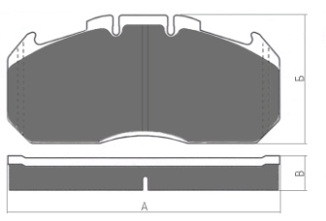 |  | 249.45 | 118.2 | 30 |  | 6 пружин | 4650.00 | 5580.00
16 | 136-00-16 | 3057000600 3080008700 | 29318 29319 |  | SAF, Schmitz Cargobull | 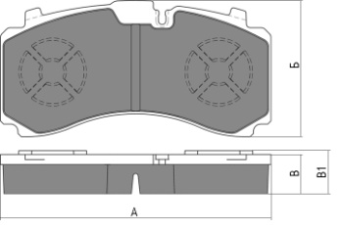 |  | 215 | 107.5 | 31 | 34 | 4 пружины | 4525.00 | 5430.00
 | 136-00-16-01 |  |  |  |  |  |  |  |  |  |  | Пружины - 4, палец - 2, шплинт - 2, пыльник малый - 2, пыльник большой -2, регулирующая насадка - 1, шайба под палец - 2, Монтажные пластины продольные - 2 | 4637.48 | 5564.98
17 | 136-00-17 | 09291072 9291072 3057009601 | 29195 29175 | GDB5115 | SAF, GIGANT |  |  | 209.5 | 94.1 | 29.5 |  | 4 пружины | 3812.48 | 4574.98
18 | 136-00-18-01 | 0509290130 0980107960 0980107971 0980107570 | 29228 29317 29355 | GDB5105 | BPW | 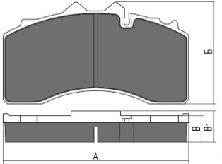 |  | 210.8 | 114.5 | 30 | 35 | Пружина суппорта - 2, пружина - 4, пыльник большой - 2, шплинт - 2, палец - 2, шайба под палец - 2. | 4837.48 | 5804.98

19 | 136-00-19-01 | 0064201520 0064205000 A0064201520 A0064205320 | 29244 29245 | GDB5110 | MERCEDES-BENZ | 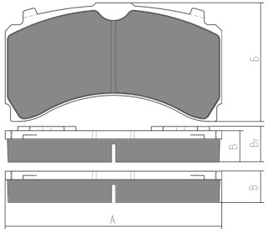 |  | 207.6 | 122.41 | 30 | 34 | Пружины - 4, палец -2, шплинт - 2, пыльник малый - 2, пыльник большой -2, регулирующая насадка - 1, шайба под палец - 2 Монтажные пластины продольные - 2 | 3900.00 | 4680.00
20 | 136-00-20-01 | 0064201420 0064205220 A0064201420 A0064205220 | 29246 29247 | GDB5111 | MERCEDES-BENZ | 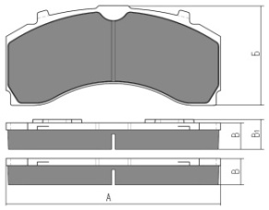 |  | 244.6 | 113.7 | 30 | 34 | Пружины - 4, палец -2, шплинт - 2, пыльник малый - 2, пыльник большой -2, регулирующая насадка - 1, шайба под палец - 2 Монтажные пластины продольные - 2 | 4187.48 | 5024.98
21 | 136-00-21 | 5001864365 7421399915 20560414 20568712 20568715 21352573 | 29173 29203 29272 | GDB5102 | RENAULT TRUCKS VOLVO | 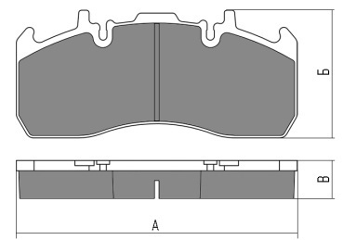 |  | 216.1 | 99 | 29.5 |  | 4 пружины | 3706.24 | 4447.49
22 | 136-00-22-01 | 03057008000 03057008001 3057008000 3057008001 1100810 6401959332 1628064 2012161 | 29159 29126 | GDB5095 | SAF SCHMITZ CARGOBULL WABCO DAF МАЗ-206 МАЗ-5440E9 | 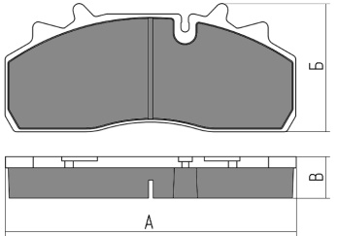 |  | 210.5 | 92.5 | 29.8 |  | Пружины - 6, монтажный болт - 2, пыльник малый - 2, Монтажные вилки - 2. | 4062.48 | 4874.98

